Пластик
Коммерческое предложение №1002-1 от 10.02.20 г.
 |  | Цены указанные в данном Коммерческом предложении действительны в течении 15 рабочих дней, считая с даты подачи настоящего предложения.
 | Проект: | Гостиничный комплекс YES
 | Наименование: | Мебельные изделия.
 | Условия поставки: | "упаковка+доставка+монтаж в г. Нур-Султан
 | Условия оплаты: | 70%/20%/10%
 | Гарантия: | 12 месяцев. |  |  |  |  |  |  |  |  | Кол-во | Стоимость | Доставка | Налоги |  | Цена м.кв.
 | Срок изготовления: | р.д. После оплаты и всех согласований. |  |  |  |  |  |  |  |  | 1,048.00 | 2,510,240.00 | 382,878.00 | 613,000.00 | 3,506,118.00 | 3,345.53
№ | Наименование товара. Техническая характеристика. | Вид | Поз., | Описание | Ширина, ММ | Глубина, ММ | Высота, ММ | Цена в тенге за единицу | Кол-во изделий, шт | Сумма, тенге | ДСП + HPL | ЛДСП акрил | ЛДСП | ЛДВП | штанга | светодид | петли Хефеле (500 тг/шт) | ручки Хефеле | стержни защитные Хефеле (комплект) | телескопы Хефеле (2277 тг) | крючки | сушка Хефеле | зеркало | Ажар | Итого | Итого

 |  |  |  |  |  |  |  |  |  |  | 29,642.16
1 | Полка навесная 2260х250х350 |  |  | Материал: ДСП 16 мм + HPL | 2260 | 250 | 350 | 79,500 | 1 | 79,500.00 | 79,485 |  |  |  |  |  |  |  |  |  |  |  |  |  | 79,485 | 158,970
2 | Стол 2765х580х750 |  |  | Столешница,Стойка правая: ДСП 32 мм + HPL Полки,цоколь,стойки,дно: ДСП 16 мм + HPL Фасады: ДСП 16 мм + HPL, ящики выдвижные на телескопических направляющих с доводчиками 2 шт, распашные на петлях с доводчиком 2 шт. Наполнение: полка 1 шт Ручка скоба | 2765 | 580 | 750 | 308,500 | 1 | 308,500.00 | 281,529 |  |  | 3,375 |  |  | 4,000 | 9,600 |  | 10,000 |  |  |  |  | 308,504
3 | Шкаф 4320х580х2600 | 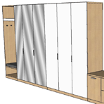 |  | 1 секция 800х580х2600: Стойки,полки,задняя стенка,фасад,цоколь: ДСП 16 мм + HPL. Защитные стержни Мягкий элемент: ткань хорошего качества + поролон 50 мм. Штанга, крючки для одежды. Наполнеине: полка 2 шт. 2 секция 1740х580х2600: Стойки,полки,задняя стенка,фасад,цоколь: ДСП 16 мм + HPL. Фасады: зеркало, распашные 3 шт. Наполнение: полки 16 шт. 3 секция 1775х580х2600: Стойки,полки,задняя стенка,фасад,цоколь: ДСП 16 мм + HPL. Фасады: ЛДСП 16 мм акрил Наполнение: полки 7 шт, штанга 3 шт. Крышка: ДСП 32 мм + HPL. Ручка скоба Крючки для одеждый 2 шт | 4315 | 580 | 2600 | 2,014,000 | 1 | 2,014,000.00 | 1,658,264 | 161,525 |  |  | 13,050 |  | 40,500 | 12,600 | 40,500 |  | 4,500 |  | 54,288 | 28,800 | 2,014,027
4 | Гарнинут кухонный 2100х1910х2590 | 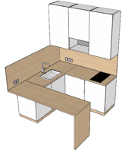 |  | Шкафы навесные: Фасады, видимые стойки: ЛДСП акрил 16 мм. Полки,дно,крышка,стойк внутренние: ЛДСП 16 мм. Задняя стенка: ЛДВП. Наполнение: полка 2 шт. Фартук,цоколь:ДСП 16 мм + HPL. Шкаф-база: Столешница, стойка барного стола: ДСП 32 мм + HPL. Цоколь: ДСП 16 мм + HPL. Фасады, видимые стойки: ЛДСП акрил 16 мм. Задняя стенка: ЛДВП. Наполнение: полка 2 шт. Ручка скоба Светодиодная лента вдоль шкафов навесных. Техника, раковина, смеситель, сифон НЕ ВКЛЮЧЕНЫ в стоимость. | 2100 | 1910 | 2590 | 645,000 | 1 | 645,000.00 | 241,590 | 207,543 | 88,974 | 21,888 |  | 18,000 | 31,500 | 12,600 |  |  |  | 22,875 |  |  | 644,970 | 1,289,940
5 | Тумба 350х350х350 | 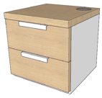 0х3 |  | Столешница: ДСП 32 мм + HPL. Фасады: ДСП 16 мм + HPL., ящики выдвижные на телескопических направлюящих 2 шт. Стойки, полки, дно: ЛДСП 16 мм акрил. Ручка профиль | 350 | 350 | 350 | 65,400 | 2 | 130,800.00 | 9,800 |  | 35,525 |  |  |  |  | 3,600 |  | 16,500 |  |  |  |  | 65,425 | 130,850

 |  |  |  |  |  |  |  |  | ИТОГО (изготовление мебельных изделий): | 3,177,800.00
 |  |  |  |  |  |  |  |  | Доставка, упаковка, монтаж в г.Нур-Султан : | 318,000.00
 |  |  |  |  |  |  |  |  | ИТОГО (изготовление, монтаж, упаковка, доставка мебельных изделий): | 3,495,800.00

Фурнитура Hafele
ТОО "Хефеле Казахстан"
050016, г.Алматы,
пр.Райымбека, 251/1
Тел.: +7 (727) 375 12 98
Моб.: +7 701 750 13 55
Tatyana.Moisseyeva@hafele.kz
www.hafele.com

PROJECT: Апарт Отель
DATE: 12.02.2019
Код | Изображение | Описание изделия | Кол-во | Цена, тг. | Сумма, тг.
Шкаф в прихожей
261.95.104 | 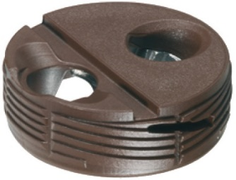 | Корпус стяжки Tofix | 14 | 39.00 | 546.00
261.95.010 | 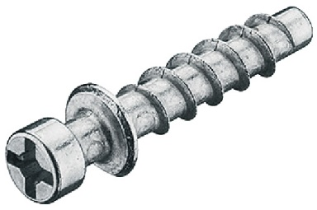 | Болт стяжки Tofix | 14 | 23.42 | 327.88
311.60.525 | 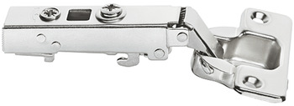 | Петля внешняя, Metalla D SM Combi 110* | 10 | 505.30 | 5,053.00
311.71.572 | 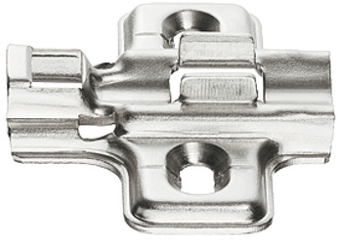 | Монтажная планка, Hafele Metalla 2мм | 10 | 41.84 | 418.40
801.25.219 | 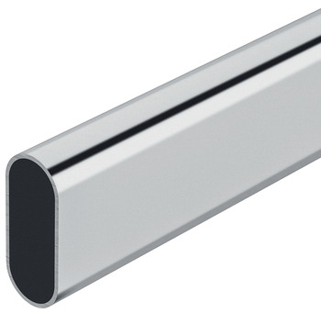 | Гардеробная штанга, OVA 30 x 15 mm | 0.33 | 2,125.40 | 701.38
803.33.757 | 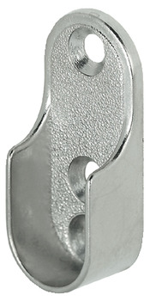 | Штангодержатель 30 x 15 mm | 2 | 90.91 | 181.82
102.12.003 | 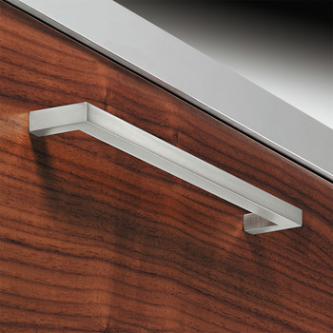 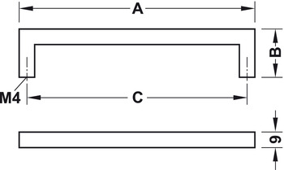 | Ручка мебельная, ручка D, сплав цинка, квадратная A: 169 мм, тусклый. B: 28 мм, тусклый. C: 160 мм, нержавеющая сталь | 2 | 1,167.82 | 2,335.64
ВСЕГО |  |  |  |  | 9,564.12
Шкаф в спальню
261.95.104 |  | Корпус стяжки Tofix | 44 | 39.00 | 1,716.00
261.95.010 |  | Болт стяжки Tofix | 44 | 23.42 | 1,030.48
433.06.545 |  | Направляющие скрытого монтажа мягкого закрывания 450 мм | 1 | 2,277.03 | 2,277.03
402.37.405 | 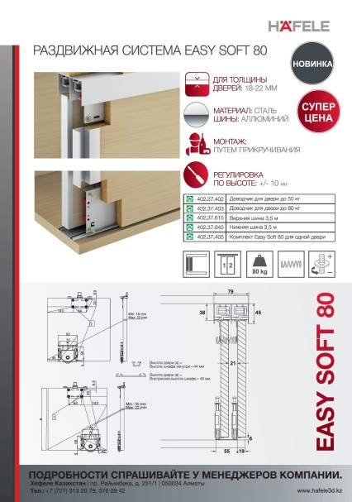 | Комплект Easy Soft 80 для одной двери | 3 | 2,627.36 | 7,882.08
402.37.615 |  | Шина верхняя 3500мм | 1 | 11,299.21 | 11,299.21
402.37.845 |  | Шина нижняя 3500мм | 1 | 2,716.62 | 2,716.62
ВСЕГО |  |  |  |  | 26,921.42
Тумбочка прикроватная
261.95.104 | 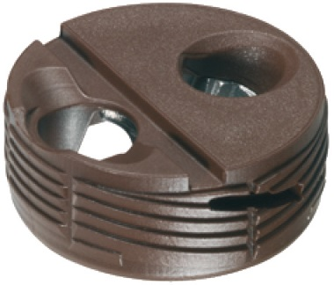 | Корпус стяжки Tofix | 12 | 39.00 | 468.00
261.95.010 |  | Болт стяжки Tofix | 12 | 23.42 | 281.04
421.26.131 |  | Направляющая мебельная, 300 мм, нижний монтаж, система Push 16MM | 1 | 2,346.01 | 2,346.01
637.05.001 | 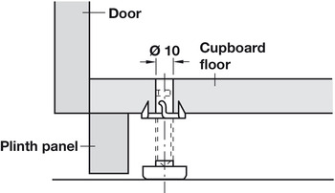 | Регулировочный винт М 8, длинна 51,7, размер 45 мм, сталь | 4 | 88.38 | 353.52
ВСЕГО |  |  |  |  | 3,448.57
Кухня
261.95.104 |  | Корпус стяжки Tofix | 122 | 39.00 | 4,758.00
261.95.010 |  | Болт стяжки Tofix | 122 | 23.42 | 2,857.24
311.60.525 |  | Петля внешняя, Metalla D SM Combi 110* | 25 | 505.30 | 12,632.50
311.71.572 |  | Монтажная планка, Hafele Metalla 2мм | 25 | 41.84 | 1,046.00
102.12.003 |  | Ручка мебельная, ручка D, сплав цинка, квадратная A: 169 мм, тусклый. B: 28 мм, тусклый. C: 160 мм, нержавеющая сталь | 6 | 1,167.82 | 7,006.92
544.06.204 | 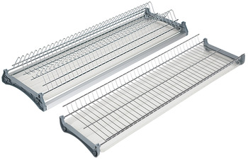 | Встраиваемая сушилка для посуды, 568х276х200 мм | 1 | 5,077.81 | 5,077.81
833.74.312 | 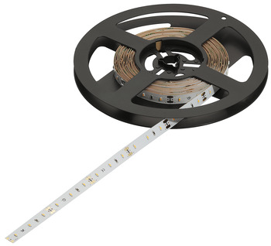 | Код 833.74.312 LED лента 12V, 9,8Bt на м, 2700k | 1 | 2,659.56 | 2,659.56
833.72.845 | 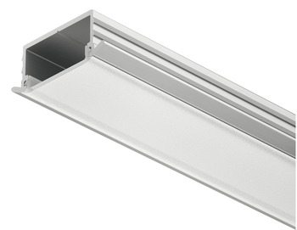 | Профиль для врезного монтажа, матовый 2,5 м | 1 | 2,219.27 | 2,219.27
833.72.819 | 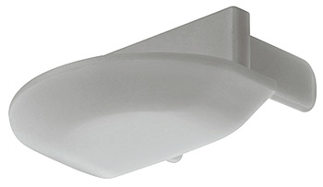 | Пластиковая заглушка к арт. 833.72.845 | 2 | 208.34 | 416.68
833.89.127 | 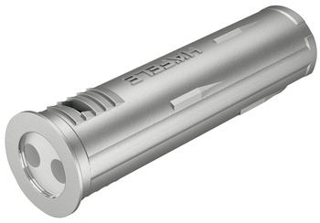 | СЕНСОР ДЛЯ СВЕТИЛЬНИКОВ LOOX LED, БЕСКОНТАКТНОЕ ВКЛЮЧЕНИЕ/ВЫКЛЮЧЕНИЕ | 1 | 3,631.31 | 3,631.31
833.89.142 | 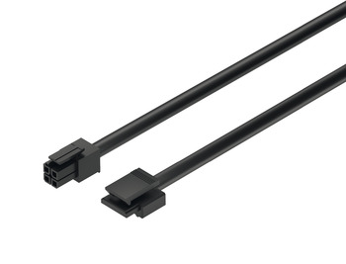 | КАБЕЛЬ С ЗАЩЕЛКОЙ LOOX, ДЛЯ МОДУЛЬНЫХ ПЕРЕКЛЮЧАТЕЛЕЙ, 2000 ММ, ЧЕРНЫЙ | 1 | 1,134.01 | 1,134.01
833.73.747 |  | КАБЕЛЬ-КЛИП ДЛЯ ЛИНЕЙНОГО СОЕДИНЕНИЯ ДЛЯ LED-ЛЕНТЫ 8 ММ , 12 V | 1 | 800.00 | 800.00
833.74.962 | 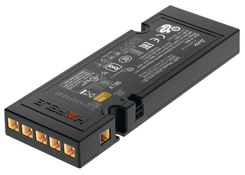 | ТРАНСФОРМАТОР 40W 12V BLACK | 1 | 8,958.64 | 8,958.64
833.89.002 | 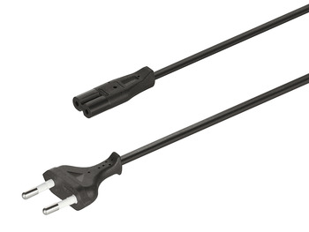 | КАБЕЛЬ ПИТАНИЯ. ЧЕРН 2 М. | 1 | 923.21 | 923.21
637.05.001 |  | Регулировочный винт М 8, длинна 51,7, размер 45 мм, сталь | 2 | 88.38 | 176.76
433.06.545 |  | Направляющие скрытого монтажа мягкого закрывания 450 мм | 2 | 2,277.03 | 4,554.06
ВСЕГО |  |  |  |  | 58,851.97
ИТОГО |  |  |  |  | 98,786.08

